弱點統計
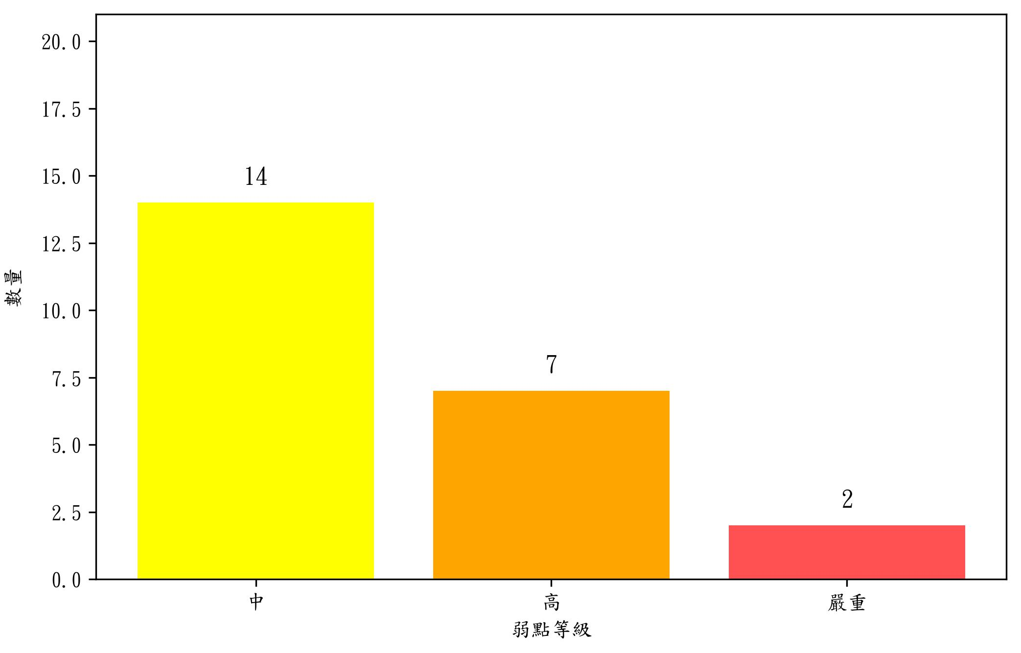
風險等級 | 弱點數目
嚴重 | 2
高 | 7
中 | 14
總計 | 23

